Sheet1
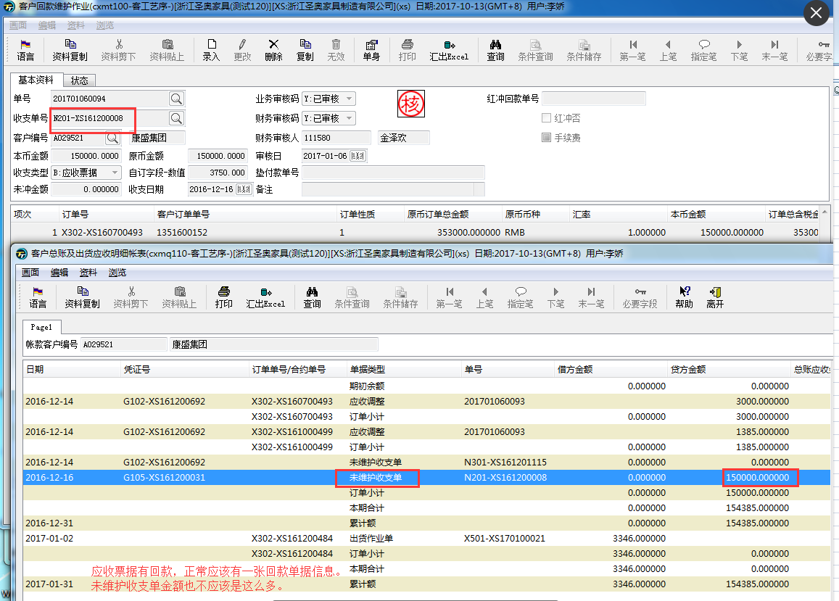
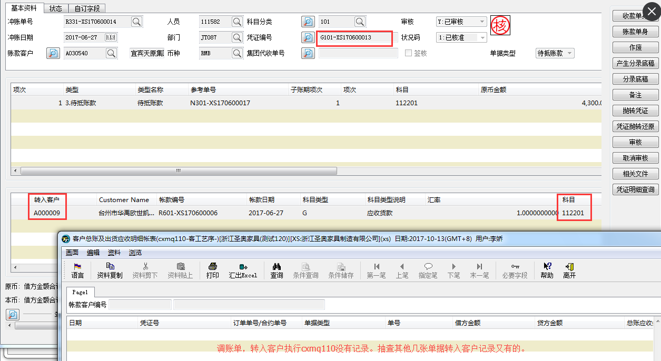

应收票据未维护金额跟收支单未维护金额逻辑一样的，要减去cxmt100的回款金额。

